信用交易
融资融券市场交易数据统计(2024-09-24)

标的证券 | 融资融券余额（亿元） | 融资余额（亿元） | 融券余额（亿元） | 融资买入额（亿元） | 融资融券规模变化（亿元） | 融资余额增幅(‰) | 融券余额增幅(%)
统计数据 | 13,724.01 | 13,617.16 | 97.33 | 836.44 | 16.75 | 1.24 | -0.07
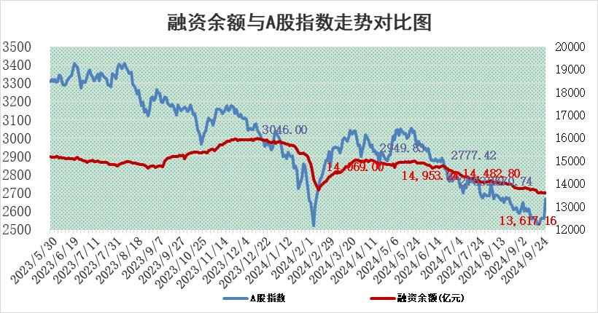

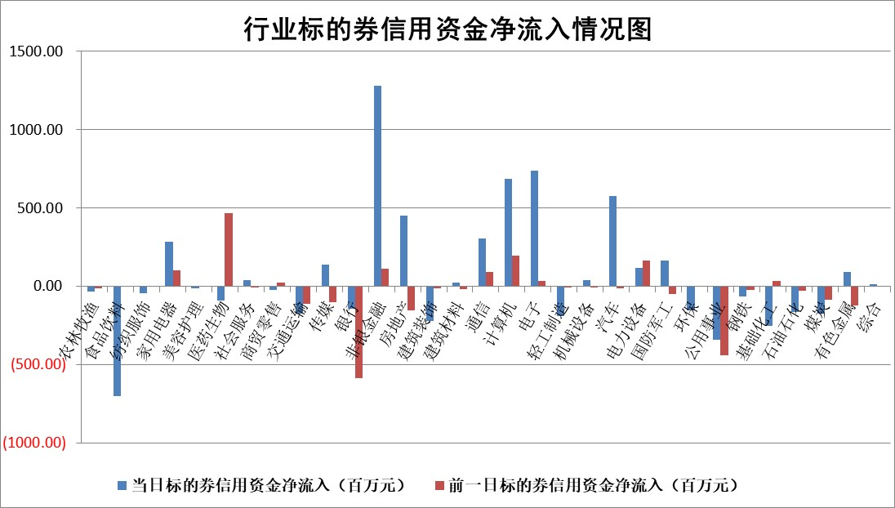

标的基金代码 | 标的基金简称 | 融资余额/市值(%) | 融资余额增幅(%) | 融资买入额/成交金额(%) | （融资余额净增额-融券余额净增额）/市值(‱) | 融券余额降幅(%) | ABS[（融资余额净增额-融券余额净增额）/市值净增额-1](%)
159902 | 华夏中小板ETF | 0.00 | 0.00 | 0.00 | 0.00 | 0.00 | 100.00
159915 | 易方达创业板ETF | 2.57 | -7.91 | 103062.77 | -22.53 | -23.43 | 106.59
159919 | 嘉实沪深300ETF | 0.62 | -2.55 | 8.46 | -1.98 | -74.72 | 100.45
159920 | 华夏恒生ETF | 32.67 | -0.10 | 7.58 | -3.13 | -3.72 | 100.87
159922 | 嘉实中证500ETF | 0.92 | 3.26 | 11.84 | 2.55 | -2.68 | 99.56
159925 | 南方沪深300ETF | 0.50 | -2.50 | 0.16 | -1.28 | 0.00 | 100.19
159928 | 消费ETF | 1.37 | -7.74 | 2.32 | -11.53 | -2.81 | 101.56
159934 | 易方达黄金ETF | 81.11 | -0.14 | 10.65 | -11.22 | 0.00 | 116.10
159939 | 全指信息技术ETF | 0.95 | 2.13 | 12.20 | 1.97 | 0.00 | 99.42
159940 | 全指金融地产ETF | 0.18 | 9.46 | 0.03 | 1.54 | 0.00 | 99.66
159995 | 半导体芯片ETF | 2.92 | 1.33 | 228.72 | 3.63 | -3.37 | 99.01
159997 | 天弘中证电子ETF | 2.23 | -3.17 | 4.62 | -7.31 | -4.01 | 102.10
159998 | 天弘中证计算机主题ETF | 0.94 | -0.96 | 0.06 | -0.91 | 0.00 | 100.26
510050 | 华夏上证50ETF | 3.24 | -2.72 | 142.38 | -9.50 | -31.98 | 102.53
510180 | 华安上证180ETF | 0.50 | -2.70 | 0.42 | -1.42 | -29.25 | 100.34
510880 | 华泰柏瑞红利ETF | 0.35 | -9.71 | 2.10 | -3.77 | -4.61 | 100.79
510900 | 易方达恒生H股ETF | 38.14 | -0.33 | 7.45 | -12.76 | 0.00 | 102.85
511010 | 5年期国债ETF | 1.85 | 0.15 | 0.03 | 0.28 | 0.00 | 102.55
511380 | 可转债及可交换债券ETF | 1.24 | -14.85 | 12.01 | -21.66 | 0.00 | 104.01
512000 | 全指证券ETF | 8.03 | -0.20 | 25.31 | -3.36 | -163.52 | 100.66
512010 | 沪深300医药卫生ETF | 7.24 | -2.48 | 46.81 | -18.51 | -3.26 | 105.75
512070 | 沪深300非银ETF | 2.06 | 6.92 | 260.82 | 13.29 | -15.79 | 98.31
512400 | 南方中证申万有色金属ETF | 1.74 | -3.08 | 0.54 | -6.23 | -4.94 | 101.85
512580 | 广发中证环保产业ETF | 1.15 | -0.03 | 0.13 | -0.03 | 0.00 | 100.01
512660 | 国泰中证军工ETF | 3.09 | -1.79 | 20.08 | -5.28 | 70.84 | 101.91
512800 | 华宝中证银行ETF | 11.75 | -3.31 | 0.94 | -41.22 | -3.95 | 106.42
512980 | 广发中证传媒ETF | 1.75 | -5.25 | 102.46 | -9.68 | -3.97 | 102.39
515030 | 华夏中证新能源汽车ETF | 2.79 | 0.22 | 8.02 | 0.33 | -5.74 | 99.93
515050 | 华夏中证5G通信主题ETF | 1.05 | -2.21 | 6.47 | -2.58 | -5.40 | 100.54
515070 | 华夏中证人工智能ETF | 3.57 | -0.96 | 1.02 | -3.47 | 0.00 | 101.04
标的股票比较指标 |  | 融资余额/流通A股市值(%) | 融资余额增幅(%) | 融资买入额/成交金额(%) | （融资余额净增额-融券余额净增额）/流通A股市值(‱) | 融券余额降幅(%) | ABS[（融资余额净增额-融券余额净增额）/流通A股市值净增额-1](%)
前十名标的个股 |  | 保力新 | 启明信息 | 纬德信息 | 兆日科技 | 新锐股份 | 同飞股份
 |  | 亿利洁能 | 保变电气 | 迅捷兴 | 启明信息 | 中红医疗 | 爱克股份
 |  | 江苏阳光 | 兆日科技 | 博云新材 | 艾罗能源 | 凯龙高科 | 禾迈股份
 |  | 中南建设 | 艾罗能源 | 秦安股份 | 中捷精工 | 芯联集成 | 三未信安
 |  | 仁东控股 | 三维天地 | 仕佳光子 | 仕佳光子 | 易瑞生物 | 实朴检测
 |  | 容百科技 | 亿联网络 | 航天南湖 | 华阳智能 | 华丽家族 | 上海艾录
 |  | 纽泰格 | 华峰铝业 | 硕世生物 | 强瑞技术 | 万泰生物 | 万邦医药
 |  | 齐峰新材 | 生益电子 | 浙江东日 | 三维天地 | 英力股份 | 视源股份
 |  | 金博股份 | 东鹏饮料 | 中荣股份 | 博云新材 | 珀莱雅 | 辰奕智能
 |  | 福星股份 | 睿智医药 | 北新路桥 | 零点有数 | 恒生电子 | 凯旺科技
后十名标的个股 |  | 凯撒文化 | 顾家家居 | 海能达 | 万辰集团 | 辉隆股份 | 综艺股份
 |  | 惠程科技 | 老凤祥 | 永辉超市 | 中再资环 | 恒力石化 | 大众交通
 |  | 广汇汽车 | 万辰集团 | 海通证券 | 辰奕智能 | 爱旭股份 | 硕世生物
 |  | 海印股份 | 中再资环 | 国泰君安 | 鑫磊股份 | 申万宏源 | 城建发展
 |  | 盛屯矿业 | 中国广核 | 思林杰 | 华泰股份 | 中国建筑 | 共进股份
 |  | 江苏舜天 | 华泰股份 | 凯撒文化 | 顾家家居 | 卓朗科技 | 宏盛华源
 |  | 威创股份 | 红旗连锁 | 惠程科技 | 必易微 | 广发证券 | 铜峰电子
 |  | 广电网络 | 招商港口 | 广汇汽车 | 南天信息 | 三安光电 | 捷强装备
 |  | 东旭光电 | 南天信息 | 海印股份 | 晶华微 | 大秦铁路 | 晓程科技
 |  | 东旭蓝天 | 龙迅股份 | 盛屯矿业 | 江龙船艇 | 兴业证券 | 中捷精工
说明：1.以上普通交易数据和信用交易数据皆以交易日收盘后数据为基准；2.上述标的证券总数据只计算标的证券市场总数据，不包括从标的证券中调出去标的证券数据，所以与交易所公布的总值略有不同； 3.上述行业采用申万一级行业分类；4.以上标的基金和标的个股中比较的6个指标值中：前5个（从左至右）为正向指标，值越大排名越靠前；第6个为逆向指标，值越小，排名越靠前；5.第6个指标中ABS[]表示求绝对值，其主要用于考量信用资金相对净流入对股价相对净变化的贡献程度；6.数据来源：wind，交易所。

 |  |  |  | 证券代码 | 新增融资余额 | 融资买入额 | 融资买入增幅前10
 |  | 1 | 西部建设 | 002302 | 80643953 | 177472374 | 41%
 |  | 2 | 天键股份 | 301383 | 27855096 | 56831811 | 39%
 |  | 3 | 井松智能 | 688251 | 7040854 | 13763946 | 27%
 |  | 4 | 国电电力 | 600795 | 116116226 | 151740647 | 23%
 |  | 5 | 华立科技 | 301011 | 9342856 | 31199107 | 23%
 |  | 6 | 捷邦科技 | 301326 | 9066090 | 22350547 | 22%
 |  | 7 | 海利尔 | 603639 | 19864834 | 35520613 | 20%
 |  | 8 | 华研精机 | 301138 | 7597460 | 13339451 | 16%
 |  | 9 | 鹏辉能源 | 300438 | 83773067 | 304558811 | 16%
 |  | 10 | 建科股份 | 301115 | 7106455 | 29879412 | 15%

